МОБ 8
 | По отраслям (млн. руб.)
Элементы системы | Промышленность | Сельское хозяйство | Транспорт | Прочие отрасли | Конечный продукт | Валовый продукт | Проверка баланса предшествующего периода
Промышленность | 1800.604 | 1196.764 | 744.200 | 1856.105 | 4084.861 | 9682.534 | Конечный продукт | 15150.652
Сельское хозяйство | 1536.621 | 1659.010 | 485.100 | 1060.390 | 2287.022 | 7028.143 | Сумма Квадранта 3 | 15150.652
Транспорт | 1002.515 | 544.000 | 901.560 | 888.640 | 4067.435 | 7404.150
Прочие отрасли | 921.956 | 415.010 | 284.220 | 1058.760 | 4711.334 | 7391.280
Фонд оплаты труда | 1735.695 | 1047.422 | 1350.975 | 911.000 |  |  | Решение МОБ существует.
Прибыль | 1990.865 | 1851.711 | 3138.995 | 1340.385
Амортизация | 694.278 | 314.226 | 499.100 | 276.000
Валовый продукт | 9682.534 | 7028.143 | 7404.150 | 7391.280

 | Матрица норм прямых материальных затрат |  |  |  |  |  | Балансовая модель имеет решение, если норма матрицы каждого из столбцов технологической матрицы прямых материальных затрат строго меньше единицы т.е.
 | Столбец "Промышленность": | Столбец "Сельское хозяйство": | Столбец "Транспорт": | Столбец "Прочие отрасли":
 | 0.186 | 0.170 | 0.101 | 0.251
Матрица А= | 0.159 | 0.236 | 0.066 | 0.143
 | 0.104 | 0.077 | 0.122 | 0.120
 | 0.095 | 0.059 | 0.038 | 0.143
Сумма: | 0.543 | 0.543 | 0.326 | 0.658 | (< 1)
 | Все суммы по столбцам меньше единицы наличие решения МОБ существует

Задание 2 | Расчет планового валового продукта

 | План (Конечный продукт новый)
"Промышленность": | 4166.558
"Сельское хозяйство": | 2330.475
"Транспорт": | 4144.716
"Прочие отрасли": | 4687.777

 | матрица A | матрица норм прямых материальных затрат
 | 0.186 | 0.170 | 0.101 | 0.251
 | 0.159 | 0.236 | 0.066 | 0.143
 | 0.104 | 0.077 | 0.122 | 0.120

 | 0.095 | 0.059 | 0.038 | 0.143

 | матрица (E - A) | Единичная матрица - Рабочая матрица (матрица норм прямых материальных затрат)
 | 0.814 | -0.170 | -0.101 | -0.251
 | -0.159 | 0.764 | -0.066 | -0.143
 | -0.104 | -0.077 | 0.878 | -0.120
 | -0.095 | -0.059 | -0.038 | 0.857
 | обратная матрицей к рабочей матрице прямых материальных затрат
 | Матрица Обратная (МОБР - функция)
 | 1.385 | 0.368 | 0.208 | 0.497
 | 0.342 | 1.429 | 0.162 | 0.362
 | 0.219 | 0.190 | 1.189 | 0.263
 | 0.187 | 0.148 | 0.088 | 1.259

 | МУМНОЖ (обратная_матрица; столбец_Y_план)
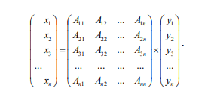
 | Плановый валовой продукт отраслей | Получили новый плановый валовой продукт отраслей
"Промышленность": | 9816.002 | Коэффициенты уравнения Aij (элементы обратной матрицы) с точки зрения экономики есть коэффициенты полных материальных затрат i- отрасли на производство единицы j- продукции. Они учитывают как прямые затраты самой отрасли так и косвенные затраты, которые относятся к предшествующим стадиям производства, и входят в i- продукт через другие средства производства.
"Сельское хозяйство": | 7122.122
"Транспорт": | 7516.003
"Прочие отрасли": | 7390.107

Задание 3 | Расчет планового валового продукта

ГДЕ: | X_отч(валовой продукт отчетного года) |  | X_вал (валовой продукт планового года)
 | Y_кон (конечный продукт отчетного года) |  | Y_вал (конечный продукт планового года)

 | Расчет индексов соотношения валового и конечного продуктов
Показатель | Промышленность | Сельское хозяйство | Транспорт | Прочие отрасли
Xо_отч(валовой продукт отчетного года) | 9682.534 | 7028.143 | 7404.150 | 7391.280
Yт_кон (конечный продукт отчетного года) | 4084.861 | 2287.022 | 4067.435 | 4711.334
Xо_вал (валовой продукт планового года) | 9816.002 | 7122.122 | 7516.003 | 7390.107
Yт_вал (конечный продукт планового года) | 4166.558 | 2330.475 | 4144.716 | 4687.777

 | Рассчитываем коэффициенты β (соотношение ВП и КП)

 | Отчетный год (βо): | Плановый год (βт): | Рассчитываем индексы Jβ
"Промышленность": | 2.370 | 2.356 | 0.994 | Аналогичная ситуация — материалоемкость снижается крайне медленно. Развитие близко к стагнации, серьезных технологических сдвигов не происходит.
"Сельское хозяйство": | 3.073 | 3.056 | 0.994 | Незначительное снижение материалоемкости (на 0,6%). Отрасль остается самой затратной (β > 3), эффективность практически не меняется — слабый прогресс
"Транспорт": | 1.820 | 1.813 | 0.996 | Снижение материалоемкости всего на 0,4%. Отрасль работает стабильно, но без улучшений — эффективность застыла на уровне отчетного года.
"Прочие отрасли": | 1.569 | 1.576 | 1.005 | Единственный показатель регресса — материалоемкость выросла на 0,5%. Чтобы произвести тот же объем конечной продукции, требуется больше валовой. Негативная динамика.

 | Анализ динамики развития отраслей
 | >1 – валовой продукт растет быстрее конечного (регресс, экономика пошла на спад); =1 – состояние статики; <1 – прогрессивное развитие экономической системы, здесь конечный продукт растет быстрее валового.

Задание 4 | Рассчитать по отраслям фонд оплаты труда, при условиях

 | Исходные данные
Отрасль | ФОТ_о (отчетный) | Валовой продукт (Xо) | Плановый (новый) валовой продукт отраслей
"Промышленность": | 1735.695 | 9682.534 | 9816.002
"Сельское хозяйство": | 1047.422 | 7028.143 | 7122.122
"Транспорт": | 1350.975 | 7404.150 | 7516.003
"Прочие отрасли": | 911.000 | 7391.280 | 7390.107

 | Расчет планового фонда оплаты труда (ФОТ)
 | tj (коэффициент удельной зарплаты) | ФОТ_t (план) | tj по столбцам Здесь сейчас по i идёт а должно идти по j "Строка на столбец" (Слева должен идти) |  |  |  | В каких измерениях Измеряется живой труд? в ДЕНЕЖНЫХ измеряется живой труд
"Промышленность": | 0.179 | 1815.928
"Сельское хозяйство": | 0.149 | 1095.394 |  |  |  |  | Фонд зарплаты увеличился --> для сотрудников хорошо, для работодателя плохо
"Транспорт": | 0.182 | 1415.268
"Прочие отрасли": | 0.123 | 940.003

 | Расчет затрат овеществленного труда (материальных затрат)

 | Столбец "Промышленность": | Столбец "Сельское хозяйство": | Столбец "Транспорт": | Столбец "Прочие отрасли":
 | 0.186 | 0.170 | 0.101 | 0.251
Матрица А= | 0.159 | 0.236 | 0.066 | 0.143
 | 0.104 | 0.077 | 0.122 | 0.120
 | 0.095 | 0.059 | 0.038 | 0.143
Сумма: | 0.543 | 0.543 | 0.326 | 0.658 | (< 1)
 | ПРЕДШЕСТВУЮЩИЙ
 | Отчетный год (МЗ_о) | МЗ₀ - мат затраты | Плановый год (МЗ_t) | Расчет материальных затрат для каждой отрасли МЗ t (план)
"Промышленность": | 5261.696 |  | "Промышленность": | 5334.226
"Сельское хозяйство": | 3814.784 |  | "Сельское хозяйство": | 3865.795
"Транспорт": | 2415.080 |  | "Транспорт": | 2451.564
"Прочие отрасли": | 4863.895 |  | "Прочие отрасли": | 4863.123

 | Расчет коэффициентов α (доля живого труда в полных затратах)

 | Амортизация
"Промышленность": | 694.278 |  | αо - предшествующий год
"Сельское хозяйство": | 314.226 |  | αt - плановый год
"Транспорт": | 499.100
"Прочие отрасли": | 276.000
 |  | Рассчёт коэффициент α (доля живого труда) для обеих периодов

Расчет α для отчетного года | ФОТ_о (отчетный) | МЗ_о (мат затраты) | Для отчетного года (α_о) |  |  |  |  |  | Ао (Амортизация) | Всего затрат труда | αо
"Промышленность": | 1735.695 | 5261.696 | 0.246 |  |  |  |  |  | 694.278 | 7691.915 | 0.226
"Сельское хозяйство": | 1047.422 | 3814.784 | 0.213 |  |  |  |  |  | 314.226 | 5176.645 | 0.202
"Транспорт": | 1350.975 | 2415.080 | 0.355 |  |  |  |  |  | 499.100 | 4265.510 | 0.317
"Прочие отрасли": | 911.000 | 4863.895 | 0.158 |  |  |  |  |  | 276.000 | 6051.053 | 0.151

Расчет α для планового года | ФОТ_t (отчетный) | МЗ_t (мат затраты) | Для планового года (α_t) |  |  |  |  |  | Ао (Амортизация) | Всего затрат труда | αt
"Промышленность": | 1815.928 | 5334.226 |  |  |  |  |  |  | 694.278 | 7844.432 | 0.231
"Сельское хозяйство": | 1095.394 | 3865.795 |  |  |  |  |  |  | 314.226 | 5275.414 | 0.208
"Транспорт": | 1415.268 | 2451.564 |  |  |  |  |  |  | 499.100 | 4365.932 | 0.324
"Прочие отрасли": | 940.003 | 4863.123 |  |  |  |  |  |  | 276.000 | 6079.126 | 0.155

 | Расчет индексов Jα (динамика доли живого труда)

 | αо | αt | Jα
"Промышленность": | 0.226 | 0.231 | 1.026 | Доля живого труда выросла на 2,6%. Это означает, что доля овеществленного труда снизилась.
"Сельское хозяйство": | 0.202 | 0.208 | 1.026 | Доля живого труда выросла на 2,6%.
"Транспорт": | 0.317 | 0.324 | 1.023 | Доля живого труда выросла на 2,3%.
"Прочие отрасли": | 0.151 | 0.155 | 1.027 | Доля живого труда выросла на 2,7%.

 | >1 – доля живого труда возрастает; =1 – доля живого труда не меняется; <1 – доля живого труда снижается (прогрессивное состояние в системе).

Задание 5 | Рассчитать по отраслям сбалансированные индексы цен для планового года |  |  |  |  | У нас прямая материало-ёмкость
 |  |  |  |  |  | а - измеряется в натуральных единицах
Плановая норма чистого дохода Zj | 0.100 | 0.400 | 0.300 | 0.400 |  | Баланс у нас стоимостной
Плановый чистый доход mj=Vj*Zj | 173.570 | 418.969 | 405.293 | 364.400
Сбалансированные индексы цен pj | 0.968 | 0.870 | 0.878 | 1.292 |  | Амортизацию чтобы найти --> надо амортизацию поделить на валовую
окончательная формула расчета | 0.785 | 0.740 | 0.706 | 1.185

Отрасль | Норма чистого дохода (zⱼ) | Плановый чистый доход (mⱼ = Vⱼ × zⱼ) | Сбалансированный индекс цен (pⱼ) | Окончательная формула расчета
Промышленность | 0.1 | 173.57 | 0.965 | 0.812
Сельское хозяйство | 0.4 | 418.969 | 0.868 | 0.796
Транспорт | 0.3 | 405.293 | 0.876 | 0.631
Прочие отрасли | 0.4 | 364.4 | 1.295 | 0.868

 |  |  |  |  |  | ИТОГ
1. Промышленность (p₁ = 0,965) | Индекс цены близок к 1 (снижение всего на 3,5%). Несмотря на самую низкую норму чистого дохода (10%), отрасль показывает минимальное изменение цен. Это свидетельствует о стабильности ценообразования в промышленности — затраты и прибыль сбалансированы так, что цены практически не меняются.

 |  |  |  |  |  | Большинство секторов (промышленность, сельское хозяйство и транспорт) демонстрируют эффективное ценообразование со стабильными или снижающимися ценами при сохранении доходности, в то время как «Прочие отрасли» показывают негативную тенденцию значительного роста цен (+29,5%), несмотря на высокую норму прибыли.

2. Сельское хозяйство (p₂ = 0,868) | Снижение цен на 13,2% при высокой норме чистого дохода (40%). Парадокс: высокая норма доходности сочетается со снижением цен. Это возможно благодаря снижению материальных затрат или росту производительности. Чистый доход наибольший среди отраслей (418,97), что подтверждает эффективность.

3. Транспорт (p₃ = 0,876) | Снижение цен на 12,4% при норме дохода 30%. Чистый доход также высок (405,29). Транспорт демонстрирует эффективное ценообразование — цены снижаются при сохранении высокой доходности.

4. Прочие отрасли (p₄ = 1,295) | Единственная отрасль с ростом цен (+29,5%) при норме дохода 40%. Это тревожный сигнал: несмотря на высокую норму чистого дохода, цены растут.

Плановые отчетные данные (млн. руб.)
Элементы системы | Промышленность | Сельское хозяйство | Транспорт | Прочие отрасли | Конечный продукт | Валовый продукт
Промышленность | 1825.424 | 1212.767 | 755.443 | 1855.810 | 4166.558 | 9816.002
Сельское хозяйство | 1557.802 | 1681.194 | 492.428 | 1060.222 | 2330.475 | 7122.122
Транспорт | 1016.334 | 551.274 | 915.180 | 888.499 | 4144.716 | 7516.003
Прочие отрасли | 934.665 | 420.559 | 288.514 | 1058.592 | 4687.777 | 7390.107
Фонд оплаты труда | 1815.928 | 1095.394 | 1415.268 | 940.003
Прибыль | 173.570 | 418.969 | 405.293 | 364.400
Амортизация | 2177.060 | 816.113 | 2324.156 | 3383.375
Валовый продукт | 9816.002 | 7122.122 | 7516.003 | 7390.107

Равновесные модели FC №1
 | Вариант 1 |  |  |  |  | Период сглаживания = 3 |  |  | 2 |  | Ô - буква фи |  |  |  |  | 2
 |  | S | С | D |  | Трёхуровневое сглаживание
 | Месяц № | Цена | Спрос | Доход | Период | По цене (L) | По спросу (Y) | По доходу (Ô) | ln(L) | ln(Y) | ln(Ô) | ln^2(Ô) | ln^2(L) | ln(Ô)*ln(L) | ln(Y)*ln(Ô) | ln(Y)*ln(L)
 | 1 | 270 | 97950 | 25800
 | 2 | 270 | 98350 | 25875 | 1..3 | 260.000 | 104200.000 | 25891.667 | 5.561 | 11.554 | 10.162 | 103.260 | 30.921 | 56.506 | 117.409 | 64.248
 | 3 | 240 | 116300 | 26000 | 2..4 | 250.000 | 110323.333 | 25958.333 | 5.521 | 11.611 | 10.164 | 103.312 | 30.487 | 56.121 | 118.019 | 64.111
 | 4 | 240 | 116320 | 26000 | 3..5 | 259.333 | 138140.000 | 26133.333 | 5.558 | 11.836 | 10.171 | 103.449 | 30.893 | 56.531 | 120.384 | 65.786
 | 5 | 298 | 181800 | 26400 | 4..6 | 266.000 | 173040.000 | 26533.333 | 5.583 | 12.061 | 10.186 | 103.758 | 31.175 | 56.874 | 122.858 | 67.344
 | 6 | 260 | 221000 | 27200 | 5..7 | 272.667 | 226283.333 | 26950.000 | 5.608 | 12.330 | 10.202 | 104.075 | 31.452 | 57.214 | 125.783 | 69.147
 | 7 | 260 | 276050 | 27250 | 6..8 | 260.000 | 262560.000 | 27241.667 | 5.561 | 12.478 | 10.213 | 104.295 | 30.921 | 56.788 | 127.434 | 69.387
 | 8 | 260 | 290630 | 27275 | 7..9 | 266.667 | 266640.000 | 27275.000 | 5.586 | 12.494 | 10.214 | 104.320 | 31.203 | 57.054 | 127.607 | 69.790
 | 9 | 280 | 233240 | 27300 | 8..10 | 276.667 | 253270.000 | 27291.667 | 5.623 | 12.442 | 10.214 | 104.333 | 31.616 | 57.433 | 127.089 | 69.960
 | 10 | 290 | 235940 | 27300 | 9..11 | 286.667 | 237566.667 | 27333.333 | 5.658 | 12.378 | 10.216 | 104.364 | 32.017 | 57.805 | 126.454 | 70.040
 | 11 | 290 | 243520 | 27400 | 10..12 | 290.000 | 245483.333 | 27400.000 | 5.670 | 12.411 | 10.218 | 104.414 | 32.148 | 57.937 | 126.819 | 70.369
 | 12 | 290 | 256990 | 27500 | 11..13 | 276.667 | 251530.000 | 27466.667 | 5.623 | 12.435 | 10.221 | 104.463 | 31.616 | 57.469 | 127.098 | 69.921
 | 13 | 250 | 254080 | 27500 | 12..14 | 263.333 | 257510.000 | 27666.667 | 5.573 | 12.459 | 10.228 | 104.612 | 31.063 | 57.005 | 127.429 | 69.438
 | 14 | 250 | 261460 | 28000 | 13..15 | 250.000 | 259583.333 | 27833.333 | 5.521 | 12.467 | 10.234 | 104.735 | 30.487 | 56.507 | 127.585 | 68.835
 | 15 | 250 | 263210 | 28000 | 14..16 | 250.000 | 264456.667 | 28000.000 | 5.521 | 12.485 | 10.240 | 104.857 | 30.487 | 56.540 | 127.850 | 68.938
 | 16 | 250 | 268700 | 28000 | 15..17 | 250.000 | 270176.667 | 28000.000 | 5.521 | 12.507 | 10.240 | 104.857 | 30.487 | 56.540 | 128.069 | 69.056
 | 17 | 250 | 278620 | 28000 | 16..18 | 256.000 | 276430.000 | 28000.000 | 5.545 | 12.530 | 10.240 | 104.857 | 30.749 | 56.782 | 128.304 | 69.479
 | 18 | 268 | 281970 | 28000 | 17..19 | 272.667 | 282813.333 | 28333.333 | 5.608 | 12.553 | 10.252 | 105.099 | 31.452 | 57.495 | 128.686 | 70.398
 | 19 | 300 | 287850 | 29000 | 18..20 | 289.333 | 285890.000 | 28666.667 | 5.668 | 12.563 | 10.263 | 105.339 | 32.121 | 58.169 | 128.944 | 71.204
 | 20 | 300 | 287850 | 29000 | 19..21 | 300.000 | 287850.000 | 29000.000 | 5.704 | 12.570 | 10.275 | 105.577 | 32.533 | 58.607 | 129.159 | 71.698

1 | ПЕРВОЕ - Отчетные данные рядов динамики (С, D, s), накопленные за предшествующие 24 месяца, выровнять методом «скользящая средняя» |  |  |  |  |  |  |  | 106.215 | 234.164 | 194.152 | 1983.974 | 593.828 | 1085.376 | 2392.980 | 1309.150
 |  |  |  |  |  |  |  | 1 | ВТОРОЕ - Построить по (1.2) ФС как степенную связь между объемом спроса, доходом потребителя и ценой приобретаемого товара.

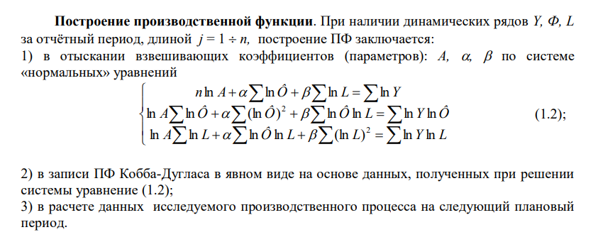
5
 |  | 1257 | 867920.94119 | 60000 |  | 1258 | 333358.81375 | 60000
 |  | 1258 | 66077.750026 | 60000
 |  | 1259 | 66077.750026 | 60000
ПЯТОЕ- Задать 3 новых значения параметров-аргументов (D, s), сравнимые по абсолютному значению с соответствующими исходными данными 24-го месяца, и на базе построенной ФС рассчитать значения параметра-функции С на 1-й квартал (месяцы №1, № 2, № 3) планового года

Трёхуровневое сглаживание
 | Доход | По доходу (Ô)
 | 25800
 | 25875 | 25891.666667
 | 26000 | 25958.333333
 | 26000 | 26133.333333
 | 26400 | 26533.333333
 | 27200 | 26950
 | 27250 | 27241.666667
 | 27275 | 27275
 | 27300 | 27291.666667
 | 27300 | 27333.333333
 | 27400 | 27400
 | 27500 | 27466.666667
 | 27500 | 27666.666667
 | 28000 | 27833.333333
 | 28000 | 28000
 | 28000 | 28000
 | 28000 | 28000
 | 28000 | 28333.333333
 | 29000 | 28666.666667
 | 29000 | 29000

 |  |  |  | Так как у нас не 24, а 22 месяца
 | Возьмём за X |  |  | N= | 22
 | x1 = | ln(a)
 | x2 = | alpha
 | x3 = | beta

2 | Уравнение
 |  |  |  |  |  |  | Выровненный спрос (C) | Аппроксимированный спрос (Y) | Знаменатель в формуле индекса корреляции | Числитель в формуле индекса корреляции
 | N | ln(Ô) сумма | ln(L) сумма |  | ln(Y) сумма |  | 104200.000 | 210465.59011 | 11292375641 | 9651693003.1
 | 22.000 | 194.152 | 106.215 | ,= | 234.164 |  | 110323.333 | 208047.02165 | 9549919258.6 | 8486038569.8
 |  |  |  |  |  |  | 138140.000 | 212251.40115 | 5492499780.5 | 4134879706.2
 | ln(Ô) сумма | ln(Ô)^2 сумма | ln(Ô) ln(L) сумма |  | ln(Y)*ln(Ô) сумма |  | 173040.000 | 217513.37559 | 1977881136.1 | 864538191
 | 194.152 | 1983.974 | 1085.376 | ,= | 2392.980 |  | 226283.333 | 222943.29192 | 11155876.668 | 568360048.58
 |  |  |  |  |  |  | 262560.000 | 221542.63749 | 1682424027.3 | 3614050045.5
 | ln(L) сумма | ln(Ô) ln(L) сумма | ln(L)^2 сумма |  | ln(Y)*ln(L) сумма |  | 266640.000 | 223852.04689 | 1830808931 | 4121250918.3
 | 106.215 | 1085.376 | 593.828 | ,= | 1309.150 |  | 253270.000 | 226985.5783 | 690870823.85 | 2583380848.6
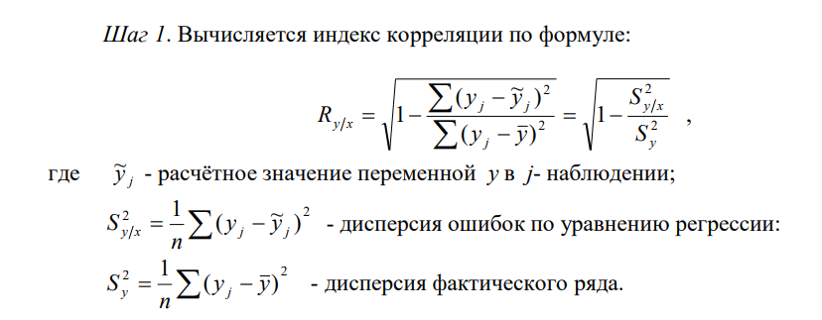
 |  |  |  |  |  |  | 237566.667 | 230266.87576 | 53286947.25 | 1233669831.4
 |  |  |  |  |  |  | 245483.333 | 231798.67346 | 187269915.77 | 1852467684.9
 |  |  |  |  |  |  | 251530.000 | 228454.45729 | 532480671.39 | 2409530594
 | 22.000 | 194.152 | 106.215 | .= | 234.164 |  | 257510.000 | 226067.75933 | 988614498.36 | 3032371151.6
 | 194.152 | 1983.974 | 1085.376 | .= | 2392.980 |  | 259583.333 | 223217.30078 | 1322488323.8 | 3265014230.4
 | 106.215 | 1085.376 | 593.828 | .= | 1309.150 |  | 264456.667 | 224566.23354 | 1591246655.3 | 3845691095
 |  |  |  |  |  |  | 270176.667 | 224566.23354 | 2080311610.3 | 4587845495
 | A · X = B | Находим Xi как: | X = A⁻¹ · B |  |  |  | 276430.000 | 226496.39464 | 2493364943.8 | 5474071684.9
 | МОБР - обр матрица |  |  |  |  |  | 282813.333 | 234494.57084 | 2334702808.7 | 6459385609.2
 | x1 = | -0.004 | --> | a = | 0.996 |  | 285890.000 | 242413.60458 | 1890196959 | 6963396751.6
 | x2 = | 1.009 | --> | alpha = | 1.009 |  | 287850.000 | 248483.51425 | 1549720200.1 | 7294350472.8
 | x3 = | 0.361 | --> | beta = | 0.361 |  | 0.000 | 0 | 0 | 40983180518
 |  |  |  |  |  |  | 0.000 | 0 | 0 | 40983180518
 | Чтобы получить из ln A, просто A нужно выполнить обратную операцию - потенцирование, или взятие экспоненты. A = e^{ln A} |  |  |  |  |  | 0.000 | 0 | 0 | 40983180518

 |  |  |  |  |  |  | Среднее значение (Сумма) Средний спрос (С) |  | Корреляция:
2 | ВТОРОЕ - Построить по (1.2) ФС как степенную связь между объемом спроса, доходом потребителя и ценой приобретаемого товара. |  |  |  |  |  | 202443.030 |  | 0.875 | Видимо модель с сглаживанием =3 не справилась , и нужно для неё сглаживание =5

3 | ТРЕТЬЕ - Найти коэффициенты предельной эффективности спроса по цене и доходу При расчетах использовать среднеарифметические эффективности спроса по цене, доходу и их коэффициенты эластичности. На основании полученных значений коэффициентов предельной эффективности спроса провести оценку значимости товара для потребителя.

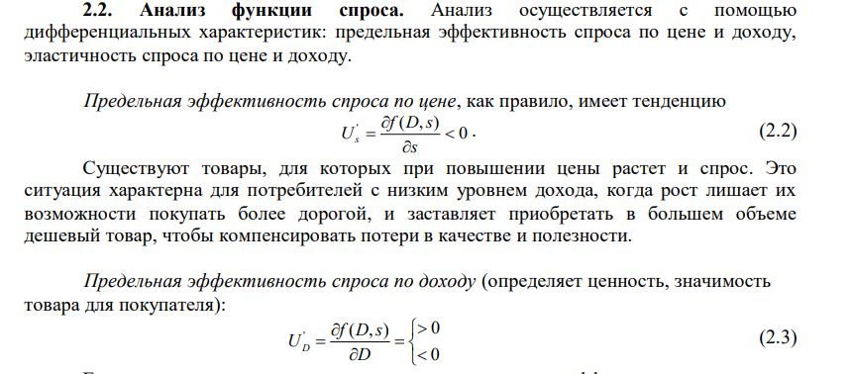
 |  |  | C = f(D, s) = a × Dᵅ × sᵝ

 | Спрос = 3195874,788 × D^(-0.282) × s^(-0.024)

 | Находим средние значения (расчет предельных эффективностей )

 | Средний спрос (С) | Средний доход (D) | Средняя цена (S)
 | 202443.030 | 27419.737 | 268.211

 | Uₛ= | 272.374 | <0 | Если цена вырастет на 1 рубль, спрос снизится примерно на 3,15 единицы (штук/кг)
 | Uᴅ= | 7.451 | <0 | Если доход вырастет на 1 рубль, спрос снизится примерно на 0,93 единицы.

3

4
 | ЧЕТВЁРТОЕ - Объяснить экономический смысл коэффициентов эластичности спроса по цене и доходу, влияние динамики дохода и цены на динамику спроса.

 | Эластичность спроса по цене показывает величину изменения спроса при росте цены на 1%
 | β (эластичность по цене) = |  | 0.361

 | При увеличении цены на 1% спрос снижается на 0.024%.
 | Так как |β| < 1, спрос является неэластичным по цене.
 | Это товар первой необходимости — люди продолжат его покупать даже при росте цен, потому что заменить нечем.

 | Эластичность спроса по доходу показывает процент увеличения спроса при росте дохода на 1%

 | α (эластичность по доходу) = |  | 1.009

 | При увеличении дохода на 1% спрос снижается на 0.282%.
 | Отрицательное значение означает, что товар относится к категории инфериорных (низкокачественных).
 | Потребитель при росте дохода переключается на более качественные товары-заменители.

 | Вывод
 | Товар является неэластичным по цене (люди покупают независимо от цены) и по доходу товар низкокачественный (при росте благосостояния от него отказываются).

4

